АСУ
 |  |  |  |  |  |  | Форма 2ПС
СМЕТА № 2

 | Наименование предприятия, здания, сооружения, стадии проектирования, этапа, вида проектных и изыскательских работ | Комплекс зданий и сооружений на участках с кадастровыми номерами 04:03:090101:17 и 04:03:090101:85, расположенные по адресу: Российская федерация, Республика Алтай, Турочакский район, Турочакское лесничество, Иогачское участковое лесничество, урочище Телецкое, квартал № 14, часть выдела № 1, квартал № 15, часть выдела № 1 |  |  |  |  |  |  |  |  | ИСКЛЮЧИТЬ
 | Наименование проектной (изыскательской организации): | ООО "ВАКАНТ ТЕХНОЛОГИИ"
 | Наименование заказчика: | ООО «Рекреационные системы»
 | Объект: | Вспомогательный корпус
 | Раздел проекта: | Автоматизация и диспетчеризация |  |  |  |  |  |  |  | Ответы | Затраты исключены не правомерно:
Использован СБЦП 81-2001-22, 2016г. |  |  |  |  |  |  |  |  |  |  | п. 9 ТЗ требует разработать:
№ п/п | Основные факторы, определяющие трудоемкость разработки ПСД | Кол-во баллов для частей проектной документации |  |  |  |  |  |  | Примеч |  | - Автоматизация индивидуального теплового пункта (АК-ИТП)
 |  | ОР | ОО | ИО | ТО | МО | ПО | Итого : |  |  | - Автоматика вентиляции, конвекторов, отопления, кондиционирования (АОВ)
1 | 2 | 3 | 4 | 5 | 6 | 7 | 8 | 9 | 10 |  | - Автоматизация водоснабжения (АВК)
1 | 1. Характер протекания управляемого технологического процесса (Ф2): |  |  |  |  |  |  |  | СБЦ АСУ ТП |  | - Управление и комплексная диспетчеризация инженерных систем объекта (АСУЗ)
 | 1.1. Непрерывный | 1 | 1 | 1 | 1 | 1 | 1 | 6 | Табл.№2 |  | Согласно п. 9.8…9.10 АК ИТП, АОВ. АВК включаются в состав АСУЗ. Таким образом создается полноценная система АСУ непроизводственного объекта, а не набор систем локальной автоматики. Соответственно применяются расценки на АСУ ТП. Содержание предусмотренных ТЗ разделов регламентируется ГОСТ 21.408-2013 (включает в себя схемы автоматизации принципиальные схемы, схемы соединений и тд.). Этот объем соответствует объему технического обеспечения (ТО) АСУ ТП, регламентированного ГОСТ 34.201-89. Соответственно, в смете применена и рассчитана только стоимость ТО
2 | 2. Количество технологических операций, контролируемых АСУ(Ф5):
 | 2.2 св. 5 до 10 | 2 | 2 | 2 | 2 | 2 | 2 | 12 | Кол-во операций для каждой системы АСУТП до 5 | не принято, Таблица №8. Термины, применяемые в Справочнике "Технологическая операция Законченная часть (стадия) технологического процесса, характеризуемая однородностью действий, производимых над предметом труда, и в связи с этим сосредоточенностью, как правило, в пределах одного рабочего места, одного механизма, одной операционной зоны ТОУ. Примерами технологической операции являются: загрузка, нагрев, томление, охлаждение, штамповка, травление, дробление, увлажнение, резка, сварка, рассев, обжиг, клеймение, окраска, подача газа к горелке, подача воды в контур рециркуляции, создание разрежения в топке, упаковка, транспортирование, складирование и т.д.". В соответсвии с ТЗ и проектом 25/03-2019-05-АК: АК-ИТП - 1 тех.операция - регулирование температуры; АОВ - 3 тех.операции - запуск, останов оборудования, регулирование темпетаруры; АВК - 1 тех.операция - контроль протечки; АСУЗ - дистационный контроль и управление инженерным оборудованием (управление наружним освещением)
3 | 3. Степень развитости информационных функций АСУ (Ф6):
 | 3.3. 1 степень паралельный контроль и измерение параметров ТОУ | 1 | 1 | 1 | 1 | 1 | 1 | 6 | Табл.№2
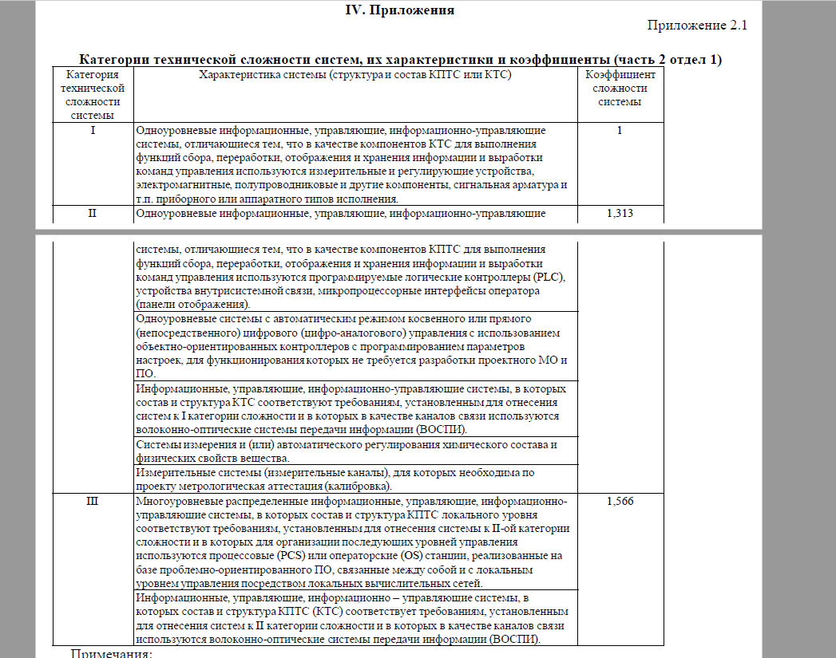
4 | 4. Степень развитости управляющих функций АСУТП (Ф7):
 | 2 степень - автоматическое регулирование | 3 | 2 | 3 | 3 | 3 | 3 | 17 | Степень развитости систем АСУТП - 1 автоматическое однотактное логическое управление | Не принято, Согласно ТЧ к ФЕРп 02, Приложение 2.1 (прилагаю) 1 категория технической сложности - это одноуровневая система с использованием аппаратных или приборных типов сигналов . Наша система двухуровневая , тк. Все сигналы от приборов первого уровня сводятся на контроллер, а потом на третий уровень на АРМ. Третий уровень будет реализован в проекте комплексной диспетчеризации объекта. На данном корпусе имеем вторую степень.
5 | 5. Режим выполнения управляющих функций АСУТП (Ф8) :
 | 5.1. Автоматизированный "ручной" режим | 1 | 1 | 1 | 1 | 1 | 1 | 6 | Табл.№2
6 | 6. Количество переменных, измеряемых и контролируемых АСУТП(Ф9):
 | 6.2. до 20 | 1 | 1 | 1 | 1 | 1 | 1 | 6 | Табл.№2
7 | 7. Количество управляющих воздействий (Ф10)
 | 7.2. до 5 | 1 | 1 | 1 | 1 | 1 | 1 | 6 | Табл.№2
8 | Итого сумма баллов трудоемкости: | 10 | 9 | 10 | 10 | 10 | 10 | 59
9 | п. 2.11.2 Ценностные множители для частей документации на АСУТП | 15.73 | 9.56 | 14.11 | 33.77 | 37.93 | 46.26
10 | Базовая цена двухстадийной разработки проектной документации (тыс.руб.) | 157.3 | 86.04 | 141.1 | 337.7 | 379.3 | 462.6 | 1564.04 | Пересчет
11 | Определение общего коэффициента разработки проектной документации ОКР (табл №3): |  |  |  |  |  |  |  | ТЧ Табл. 1
 | К1 | 0.4 | 0.4 | 0.4 | 0.4 | 0.4 | 0.4
 | К3 | 1 | 1 | 1 | 1 | 1 | 1
 | К6 | 1 | 1 | 1 | 1 | 1 | 1
 | К7 | 1 | 1 | 1 | 1 | 1 | 1
 | К10.4 | 1 | 1 | 1 | 1 | 1 | 1
 | К общ | 0.4 | 0.4 | 0.4 | 0.4 | 0.4 | 0.4
 | Итого с учетом К общ | 62.92 | 34.416 | 56.44 | 135.08 | 151.72 | 185.04 | 625.616
 | Табл. №6 ПД (%) | 80% | 40% | 50% | 40% | 90% | 20%
 | Табл. №6 РД (%) | 20% | 60% | 50% | 60% | 10% | 80%
 | Итого РД в ценах 2000 г. | 12.584 | 20.6496 | 28.22 | 81.048 | 15.172 | 148.032 | 305.7056
12 | Цена разработки проектной документации :
 | Итого в ценах 1 квартала 2020 г. К = 4,32 | 0 | 0 | 0 | 81.048 | 0 | 0 | 4.32
13 | Итого |  |  |  |  |  |  | 350.1274
14 | Итого стоимость (руб.) |  |  |  |  |  |  | 350,127.36
15 | НДС 20% |  |  |  |  |  |  | 70,025.47
16 | Итого стоимость (руб.) |  |  |  |  |  |  | 420,152.83
Индекс на I квартал 2020 г. К=4,32 Письмо Минстроя России №5414-ИФ/09 от 19.02.2020 г.

